Инструкция
1. Выберите лектора из выпадающего списка

2. Заполните голубые ячейки: дата услуги, тип услуги, тема конференции (если необходимо), наименование услуги, место, аудитория, кол-во карт пациентов (если необходимо)
Часть полей переводится на английский язык автоматически; остальное необходимо дозаполнить самостоятельно.
Растчет суммы гонорара лектора расчитывается автоматически
Дата услуги обязательна для заполнения

3. Введите свои контактные данные в таблицу ниже

4. Проверьте корректность данных лектора и в случае необходимости корретировки, сообщите Анастасии Пузан

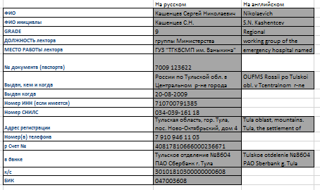

5. Для автоматического заполнения документов, нажмите на соответствующие кнопки

Документы появятся в автоматически созданной папке с ФИО лектора и датой первой услуги
Для быстрого доступа к папке, нажмите на кнопку

6. При офрмлении последующих грантов, Вы можете воспользоваться данной кнопкой
Данная кнопка очищает все заполненные ранее ячейки выделенные голубым цветом без возможности вернуть данные обратно

Примечание
Обратите внимани, что в двцх формах (Обоснование договора и Расчет суммы) необходимо дозаполнить поля вручную (выделены желтым)

